Sheet1
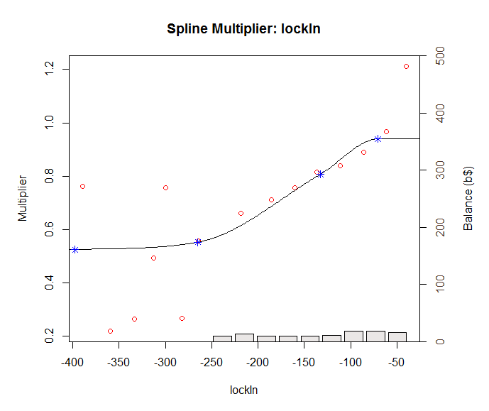
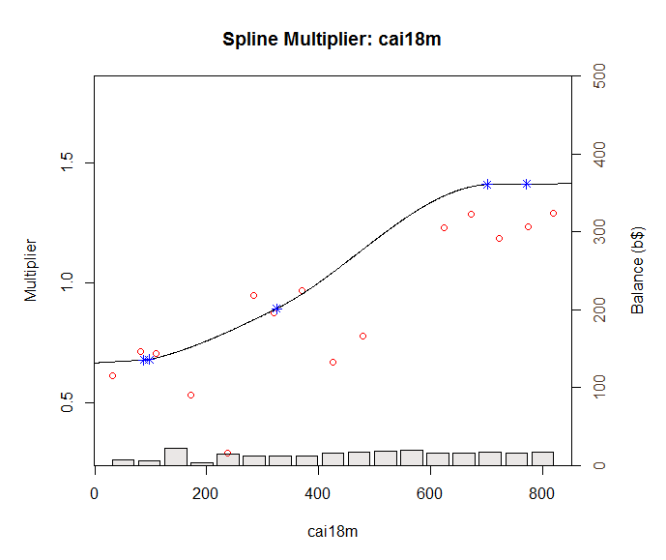
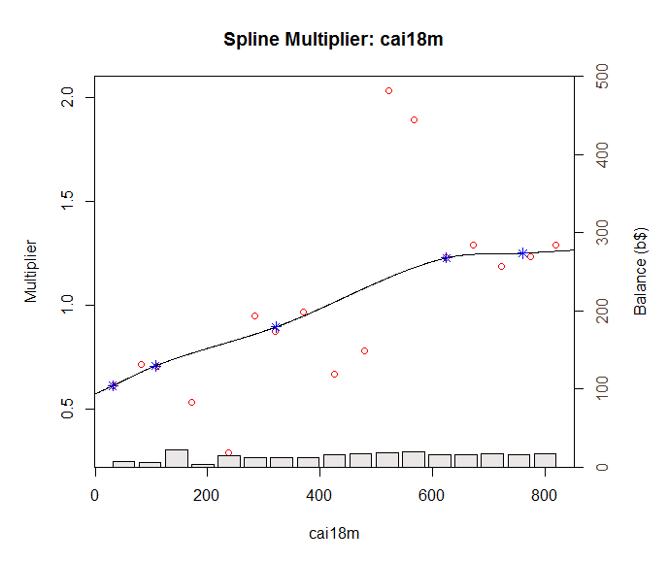
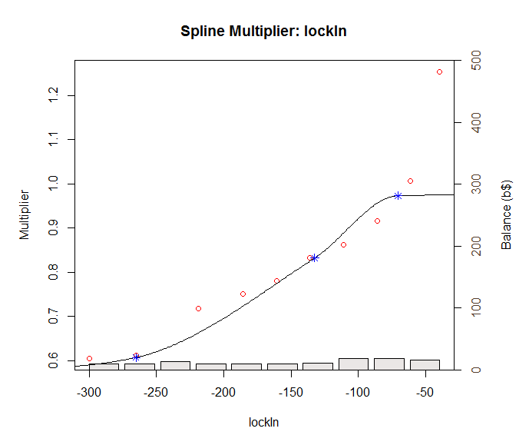

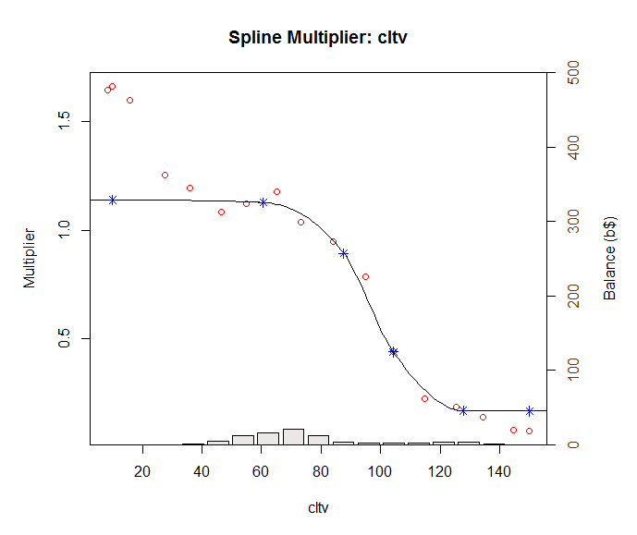
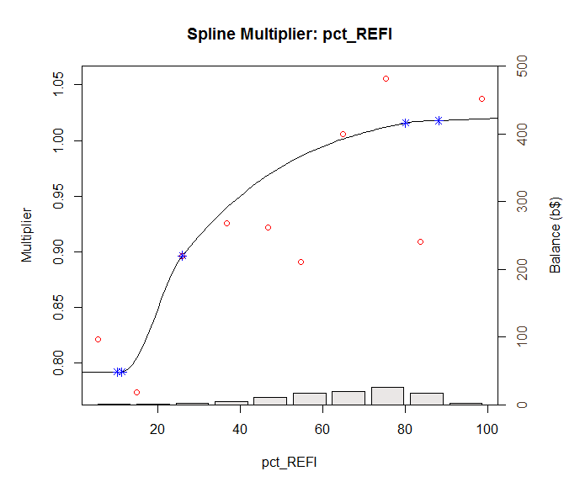
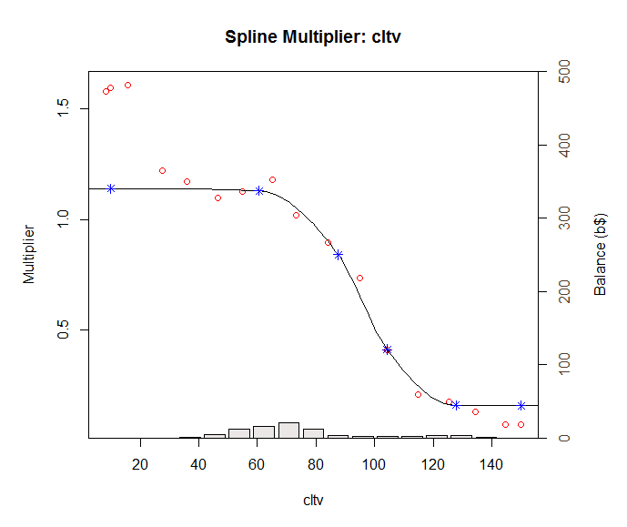
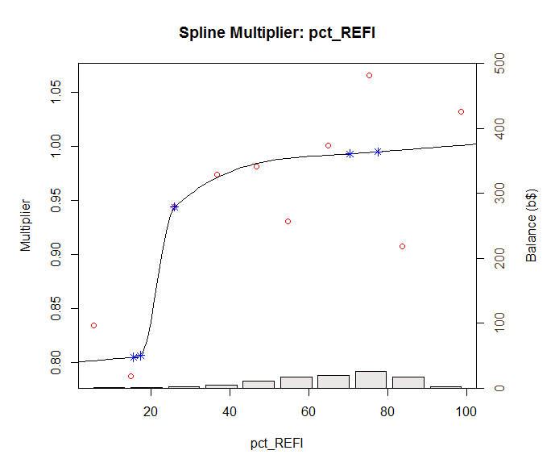

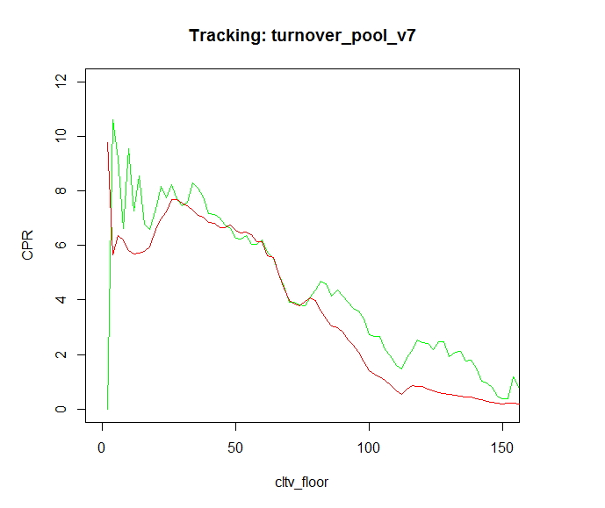

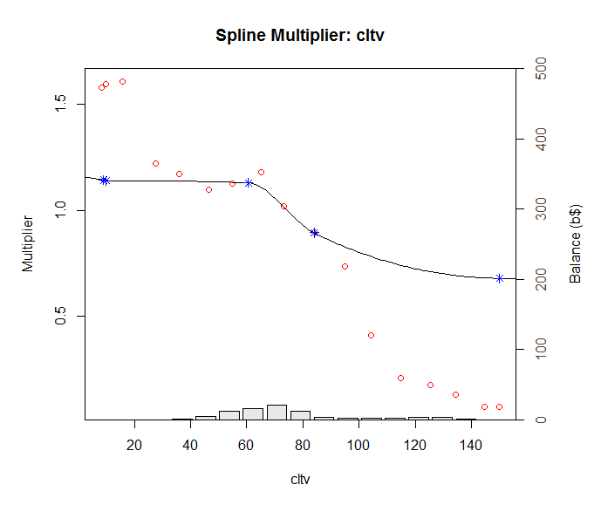
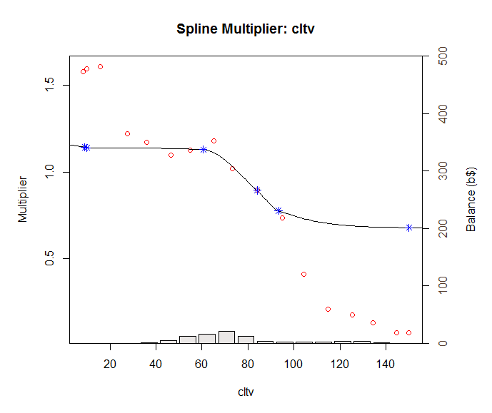

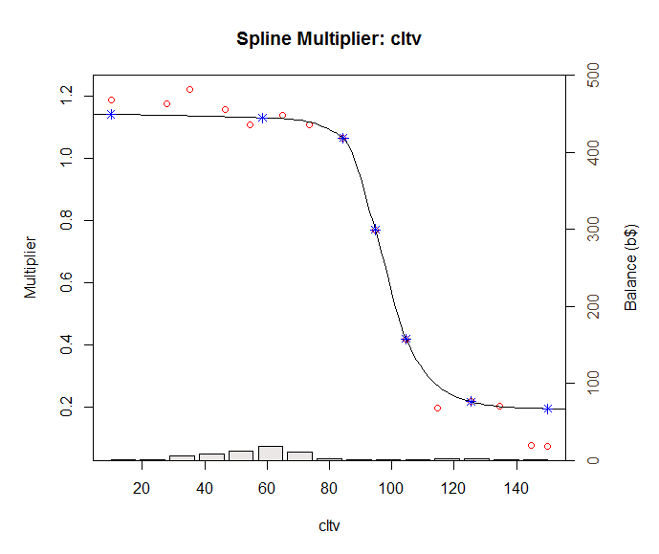

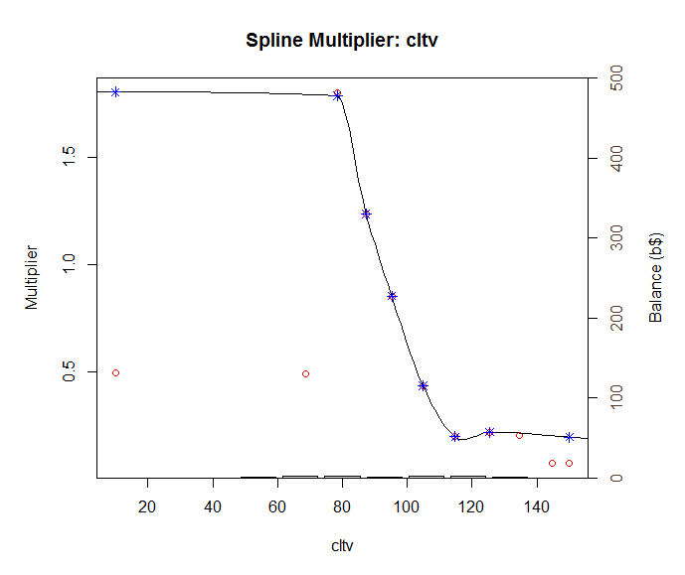
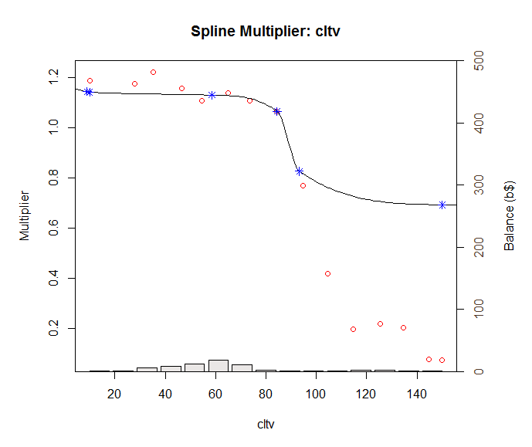
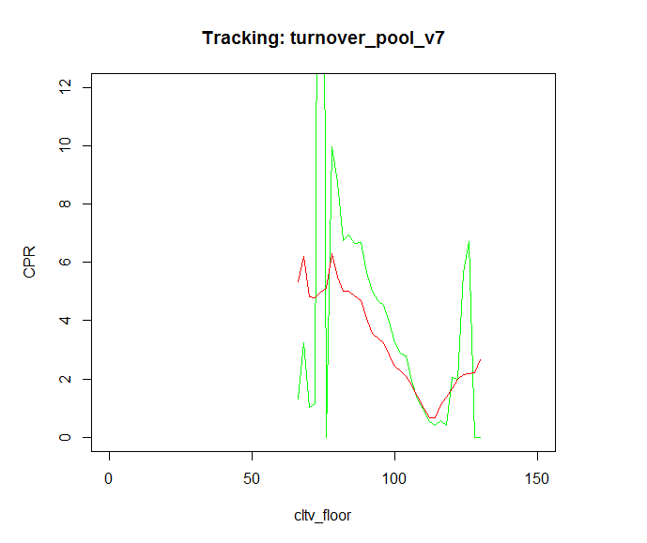
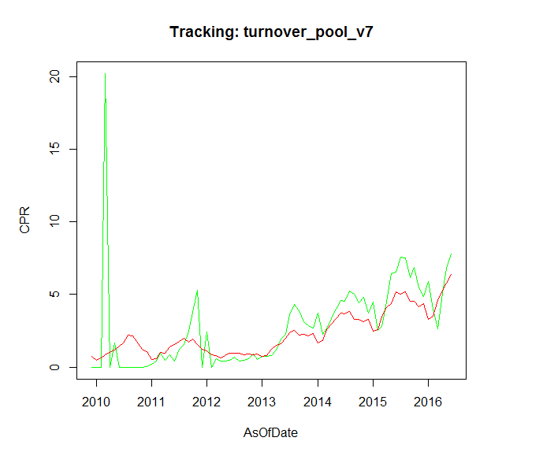

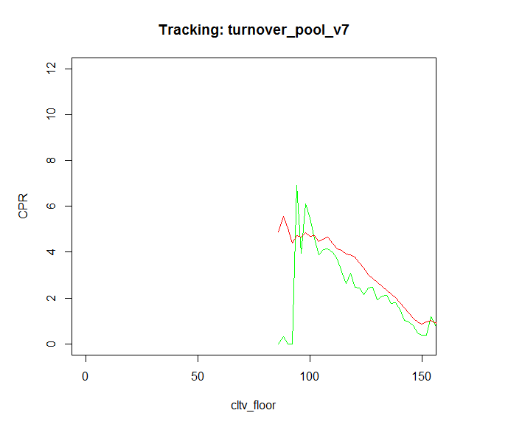
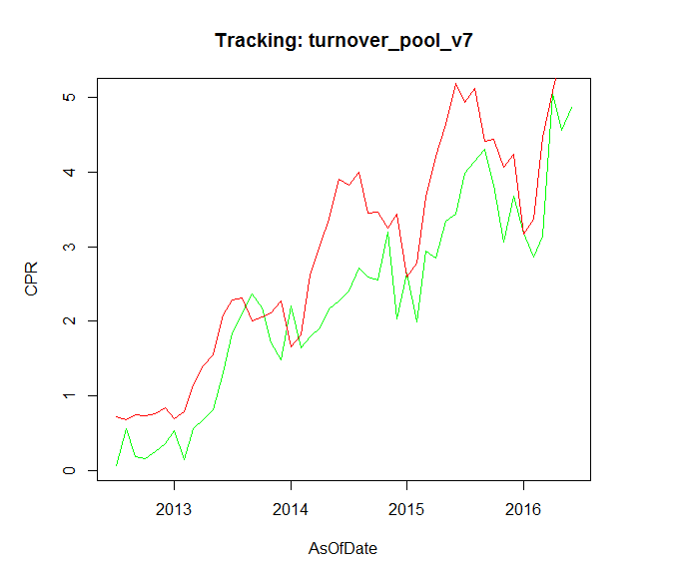

Sheet3
 | y_vals.act | y_vals.mdl
[1,] | 14579 | 0 | 0.7556454
[2,] | 14610 | 0 | 0.479521
[3,] | 14641 | 0 | 0.6200102
[4,] | 14669 | 20.19637727 | 0.8595215
[5,] | 14700 | 0 | 1.0117694
[6,] | 14730 | 1.64673418 | 1.1752895
[7,] | 14761 | 0 | 1.452868
[8,] | 14791 | 0 | 1.6422002
 | y_vals.mdl
14579 | 0 | 0.7556454
14610 | 0 | 0.479521
14641 | 0 | 0.6200102
14669 | 20.19637727 | 0.8595215
14700 | 0 | 1.0117694
14730 | 1.64673418 | 1.1752895
14761 | 0 | 1.452868
14791 | 0 | 1.6422002
14822 | 0 | 2.1979072
14853 | 0 | 2.1515147
14914 | 0 | 1.2255633
14944 | 0.03702675 | 1.0442303
14975 | 0.18660258 | 0.5015327
15006 | 0.41101537 | 0.5598746
15034 | 0.9410566 | 1.0158199
15065 | 0.45055924 | 0.9576202
15095 | 0.85004376 | 1.3667011
15126 | 0.40274416 | 1.5562958
15156 | 1.20507298 | 1.7922354
15187 | 1.5619971 | 1.9864666
15218 | 2.4496189 | 1.7414009
15248 | 3.79318456 | 1.9248643
15279 | 5.31027687 | 1.5656999
15309 | 0 | 1.252433
15340 | 2.39948034 | 1.1066279
15371 | 0 | 0.8623605
15400 | 0.57122432 | 0.8216606
15431 | 0.44071226 | 0.6371894
15461 | 0.39976502 | 0.7839379
15492 | 0.49726071 | 0.9776156
15522 | 0.66862772 | 0.9329629
15553 | 0.39342712 | 0.9490353
15584 | 0.4590433 | 0.8678155
15614 | 0.55206723 | 0.8859749
15645 | 0.89087392 | 0.837572
15675 | 0.54714616 | 0.8785799
15706 | 0.74903905 | 0.7247663
15737 | 0.76709172 | 0.8214586
15765 | 0.78004987 | 1.2297573
15796 | 1.16598986 | 1.480548
15826 | 1.94169765 | 1.6325341
15857 | 2.2520332 | 2.0052427
15887 | 3.60978284 | 2.3562472
15918 | 4.2936364 | 2.5123534
15949 | 3.89086275 | 2.2250705
15979 | 3.1316507 | 2.2726887
16010 | 2.85949594 | 2.1429043
16040 | 2.71897819 | 2.2928067
16071 | 3.74871642 | 1.689616
16102 | 2.27709825 | 1.8375088
...
[9,] | 14822 | 0 | 2.1979072
[10,] | 14853 | 0 | 2.1515147
[11,] | 14914 | 0 | 1.2255633
[12,] | 14944 | 0.03702675 | 1.0442303
[13,] | 14975 | 0.18660258 | 0.5015327
[14,] | 15006 | 0.41101537 | 0.5598746
[15,] | 15034 | 0.9410566 | 1.0158199
[16,] | 15065 | 0.45055924 | 0.9576202
[17,] | 15095 | 0.85004376 | 1.3667011
[18,] | 15126 | 0.40274416 | 1.5562958
[19,] | 15156 | 1.20507298 | 1.7922354
[20,] | 15187 | 1.5619971 | 1.9864666
[21,] | 15218 | 2.4496189 | 1.7414009
[22,] | 15248 | 3.79318456 | 1.9248643
[23,] | 15279 | 5.31027687 | 1.5656999
[24,] | 15309 | 0 | 1.252433
[25,] | 15340 | 2.39948034 | 1.1066279
[26,] | 15371 | 0 | 0.8623605
[27,] | 15400 | 0.57122432 | 0.8216606
[28,] | 15431 | 0.44071226 | 0.6371894
[29,] | 15461 | 0.39976502 | 0.7839379
[30,] | 15492 | 0.49726071 | 0.9776156
[31,] | 15522 | 0.66862772 | 0.9329629
[32,] | 15553 | 0.39342712 | 0.9490353
[33,] | 15584 | 0.4590433 | 0.8678155
[34,] | 15614 | 0.55206723 | 0.8859749
[35,] | 15645 | 0.89087392 | 0.837572
[36,] | 15675 | 0.54714616 | 0.8785799
[37,] | 15706 | 0.74903905 | 0.7247663
[38,] | 15737 | 0.76709172 | 0.8214586
[39,] | 15765 | 0.78004987 | 1.2297573
[40,] | 15796 | 1.16598986 | 1.480548
[41,] | 15826 | 1.94169765 | 1.6325341
[42,] | 15857 | 2.2520332 | 2.0052427
[43,] | 15887 | 3.60978284 | 2.3562472
[44,] | 15918 | 4.2936364 | 2.5123534
[45,] | 15949 | 3.89086275 | 2.2250705
[46,] | 15979 | 3.1316507 | 2.2726887
[47,] | 16010 | 2.85949594 | 2.1429043
[48,] | 16040 | 2.71897819 | 2.2928067
[49,] | 16071 | 3.74871642 | 1.689616
[50,] | 16102 | 2.27709825 | 1.8375088
[51,] | 16130 | 2.63259368 | 2.5754331
[52,] | 16161 | 3.35573076 | 2.9718693
[53,] | 16191 | 3.98065447 | 3.3443193
[54,] | 16222 | 4.56711878 | 3.7243539
[55,] | 16252 | 4.53643217 | 3.6478046
[56,] | 16283 | 5.22343705 | 3.8174998
[57,] | 16314 | 5.02559514 | 3.2941074
[58,] | 16344 | 4.42568792 | 3.2903546
[59,] | 16375 | 4.81114136 | 3.1083246
[60,] | 16405 | 3.69956066 | 3.2745398
[61,] | 16436 | 4.45566219 | 2.4867179
[62,] | 16467 | 2.53151035 | 2.5741159
[63,] | 16495 | 2.79313301 | 3.4327734
[64,] | 16526 | 4.4549958 | 4.0759548
[65,] | 16556 | 6.41619504 | 4.3876012
[66,] | 16587 | 6.5222465 | 5.1936125
[67,] | 16617 | 7.55675017 | 5.0040989
[68,] | 16648 | 7.49730702 | 5.1998759
[69,] | 16679 | 6.15047508 | 4.5240417
[70,] | 16709 | 6.86474311 | 4.5623581
[71,] | 16740 | 5.43675681 | 4.159846
[72,] | 16770 | 4.87786919 | 4.3790204
[73,] | 16801 | 5.88515717 | 3.2776143
[74,] | 16832 | 4.01639956 | 3.5132733
[75,] | 16861 | 2.64467431 | 4.5858234
[76,] | 16892 | 5.06907485 | 5.2676444
[77,] | 16922 | 6.816553 | 5.8054853
[78,] | 16953 | 7.79688981 | 6.3948785

Conventional
 | Actual | Model_V2.1 | V2.0
1994-03-01 | 0.43825326 | 1.23529
1994-04-01 | 2.07522912 | 1.8984028 | 2.4
1994-06-01 | 0.09743239 | 0.8266253
1994-07-01 | 3.97425231 | 3.035077 | 1.2
 | Actual | Model_V2.1 | V2.0
3/1/2010 | 0 | 1.0117694 | 0.1
4/1/2010 | 1.64673418 | 1.1752895 | 0.1
5/1/2010 | 0 | 1.452868 | 0.1
6/1/2010 | 0 | 1.6422002 | 0.1
7/1/2010 | 0 | 2.1979072 | 0.1
8/1/2010 | 0 | 2.1515147 | 0.2
9/1/2010 | 0 | 1.2255633 | 0.2
10/1/2010 | 0.03702675 | 1.0442303 | 0.3
11/1/2010 | 0.18660258 | 0.5015327 | 0.3
12/1/2010 | 0.41101537 | 0.5598746 | 0.3
1/1/2011 | 0.9410566 | 1.0158199 | 0.2
2/1/2011 | 0.45055924 | 0.9576202 | 0.2
3/1/2011 | 0.85004376 | 1.3667011 | 0.1
4/1/2011 | 0.40274416 | 1.5562958 | 0.1
5/1/2011 | 1.20507298 | 1.7922354 | 0.2
6/1/2011 | 1.5619971 | 1.9864666 | 0.2
7/1/2011 | 2.4496189 | 1.7414009 | 0.2
8/1/2011 | 3.79318456 | 1.9248643 | 0.3
9/1/2011 | 5.31027687 | 1.5656999 | 0.3
12/1/2011 | 0 | 1.252433 | 0.3
2/1/2012 | 2.39948034 | 1.1066279 | 0.1
3/1/2012 | 0 | 0.8623605 | 0.1
4/1/2012 | 0.57122432 | 0.8216606 | 0.1
5/1/2012 | 0.44071226 | 0.6371894 | 0.1
6/1/2012 | 0.39976502 | 0.7839379 | 0.1
7/1/2012 | 0.49726071 | 0.9776156 | 0.2
8/1/2012 | 0.66862772 | 0.9329629 | 0.3
9/1/2012 | 0.39342712 | 0.9490353 | 0.3
10/1/2012 | 0.4590433 | 0.8678155 | 0.3
11/1/2012 | 0.55206723 | 0.8859749 | 0.2
12/1/2012 | 0.89087392 | 0.837572 | 0.2
1/1/2013 | 0.54714616 | 0.8785799 | 0.1
2/1/2013 | 0.74903905 | 0.7247663 | 0.1
3/1/2013 | 0.76709172 | 0.8214586 | 0.2
4/1/2013 | 0.78004987 | 1.2297573 | 0.2
5/1/2013 | 1.16598986 | 1.480548 | 0.3
6/1/2013 | 1.94169765 | 1.6325341 | 0.4
7/1/2013 | 2.2520332 | 2.0052427 | 0.6
8/1/2013 | 3.60978284 | 2.3562472 | 1.2
9/1/2013 | 4.2936364 | 2.5123534 | 1.2
10/1/2013 | 3.89086275 | 2.2250705 | 1.1
11/1/2013 | 3.1316507 | 2.2726887 | 1.1
12/1/2013 | 2.85949594 | 2.1429043 | 1
1/1/2014 | 2.71897819 | 2.2928067 | 1
1994-08-01 | 3.9472807 | 3.2391961 | 3.7
 | Actual | Model_V2.1 | V2.0
3/1/1994 | 0.43825326 | 1.23529
4/1/1994 | 2.07522912 | 1.8984028 | 2.4
6/1/1994 | 0.09743239 | 0.8266253
7/1/1994 | 3.97425231 | 3.035077 | 1.2
8/1/1994 | 3.9472807 | 3.2391961 | 3.7
9/1/1994 | 3.57438257 | 2.8809783 | 3.6
10/1/1994 | 3.78435603 | 2.8991803 | 3.3
11/1/1994 | 3.53119619 | 2.6997106 | 3.4
12/1/1994 | 3.52846621 | 2.7478959 | 3
1/1/1995 | 3.49428654 | 2.0614833 | 3
2/1/1995 | 2.80064721 | 2.2358788 | 2.2
3/1/1995 | 2.33164605 | 3.0966188 | 2.3
4/1/1995 | 2.52108024 | 3.6766191 | 3.3
5/1/1995 | 3.1104875 | 4.0417952 | 4
6/1/1995 | 3.18106829 | 4.6167126 | 4.3
7/1/1995 | 3.74413573 | 4.5719975 | 4.9
8/1/1995 | 4.44949874 | 4.7403651 | 5.7
9/1/1995 | 5.0133645 | 3.982794 | 6.1
10/1/1995 | 4.94682958 | 4.0868268 | 4.6
11/1/1995 | 4.06430699 | 3.7979646 | 4.8
12/1/1995 | 4.07625163 | 4.0320618 | 4.5
1/1/1996 | 4.0116404 | 3.0955958 | 4.8
2/1/1996 | 2.92017467 | 3.3034638 | 3.7
3/1/1996 | 3.02484885 | 4.2783213 | 4.3
4/1/1996 | 4.19491113 | 4.3650475 | 5.4
5/1/1996 | 4.87158815 | 4.441674 | 5.3
6/1/1996 | 5.34706198 | 4.9330398 | 5.4
7/1/1996 | 5.56582038 | 4.6263308 | 5.7
8/1/1996 | 5.68840697 | 4.8713031 | 5.1
9/1/1996 | 5.56884003 | 4.3869472 | 5.1
10/1/1996 | 5.01428917 | 4.298587 | 5
11/1/1996 | 4.53576597 | 4.183043 | 4.4
12/1/1996 | 4.42540318 | 4.5886105 | 4.5
2/1/1997 | 0.02688682 | 0.5324266
3/1/1997 | 3.46838574 | 4.8422533 | 1
4/1/1997 | 3.91276233 | 5.13147 | 5.7
5/1/1997 | 5.20932299 | 5.3086469 | 6
6/1/1997 | 5.4915063 | 6.0818383 | 5.7
7/1/1997 | 6.18594526 | 6.2098321 | 6.7
8/1/1997 | 6.59471604 | 6.5703914 | 6.7
9/1/1997 | 6.92603577 | 5.5828549 | 7.5
10/1/1997 | 6.38416277 | 5.5859824 | 6.2
11/1/1997 | 6.23589541 | 5.2706734 | 6.5
12/1/1997 | 5.95193612 | 5.5160313 | 6.3
1/1/1998 | 5.25267665 | 4.0189564 | 6.3
2/1/1998 | 4.01945486 | 4.333091 | 4.5
3/1/1998 | 4.02334698 | 5.5704138 | 5.3
4/1/1998 | 4.33766243 | 5.1267751 | 6.6
5/1/1998 | 4.26959081 | 4.8554262 | 6.3
6/1/1998 | 4.13467243 | 4.9757336 | 6.4
...
1994-09-01 | 3.57438257 | 2.8809783 | 3.6
1994-10-01 | 3.78435603 | 2.8991803 | 3.3
1994-11-01 | 3.53119619 | 2.6997106 | 3.4
1994-12-01 | 3.52846621 | 2.7478959 | 3
1995-01-01 | 3.49428654 | 2.0614833 | 3
1995-02-01 | 2.80064721 | 2.2358788 | 2.2
1995-03-01 | 2.33164605 | 3.0966188 | 2.3
1995-04-01 | 2.52108024 | 3.6766191 | 3.3
1995-05-01 | 3.1104875 | 4.0417952 | 4
1995-06-01 | 3.18106829 | 4.6167126 | 4.3
1995-07-01 | 3.74413573 | 4.5719975 | 4.9
1995-08-01 | 4.44949874 | 4.7403651 | 5.7
1995-09-01 | 5.0133645 | 3.982794 | 6.1
1995-10-01 | 4.94682958 | 4.0868268 | 4.6
1995-11-01 | 4.06430699 | 3.7979646 | 4.8
1995-12-01 | 4.07625163 | 4.0320618 | 4.5
1996-01-01 | 4.0116404 | 3.0955958 | 4.8
1996-02-01 | 2.92017467 | 3.3034638 | 3.7
1996-03-01 | 3.02484885 | 4.2783213 | 4.3
1996-04-01 | 4.19491113 | 4.3650475 | 5.4
1996-05-01 | 4.87158815 | 4.441674 | 5.3
1996-06-01 | 5.34706198 | 4.9330398 | 5.4
1996-07-01 | 5.56582038 | 4.6263308 | 5.7
1996-08-01 | 5.68840697 | 4.8713031 | 5.1
1996-09-01 | 5.56884003 | 4.3869472 | 5.1
1996-10-01 | 5.01428917 | 4.298587 | 5
1996-11-01 | 4.53576597 | 4.183043 | 4.4
1996-12-01 | 4.42540318 | 4.5886105 | 4.5
1997-02-01 | 0.02688682 | 0.5324266
1997-03-01 | 3.46838574 | 4.8422533 | 1
1997-04-01 | 3.91276233 | 5.13147 | 5.7
1997-05-01 | 5.20932299 | 5.3086469 | 6
 | act | v2.1 | v2.0
7/1/2012 | 0.07178892 | 0.6533674
8/1/2012 | 0.5589856 | 0.6231701 | 0.1
9/1/2012 | 0.18544496 | 0.682117 | 0.1
10/1/2012 | 0.15807617 | 0.6656239 | 0.1
11/1/2012 | 0.2494568 | 0.6853112 | 0.1
12/1/2012 | 0.35981758 | 0.7596615 | 0.1
1/1/2013 | 0.53134676 | 0.6333047 | 0.1
2/1/2013 | 0.14475556 | 0.7165863 | 0.1
3/1/2013 | 0.55789001 | 1.0398122 | 0.1
4/1/2013 | 0.68686805 | 1.2638999 | 0.1
5/1/2013 | 0.81045963 | 1.3819232 | 0.2
6/1/2013 | 1.30465567 | 1.8386593 | 0.2
7/1/2013 | 1.85120563 | 2.0092825 | 0.3
8/1/2013 | 2.09842266 | 2.0228374 | 0.3
9/1/2013 | 2.36717591 | 1.7379511 | 0.3
10/1/2013 | 2.17463394 | 1.7845007 | 0.2
11/1/2013 | 1.71791181 | 1.8311009 | 0.2
12/1/2013 | 1.48473273 | 1.9694718 | 0.2
1/1/2014 | 2.21241283 | 1.4256574 | 0.3
2/1/2014 | 1.63957762 | 1.5712398 | 0.2
3/1/2014 | 1.78874482 | 2.249284 | 0.2
4/1/2014 | 1.917345 | 2.5897456 | 0.3
5/1/2014 | 2.16536321 | 2.8705011 | 0.4
6/1/2014 | 2.26814465 | 3.301784 | 0.5
7/1/2014 | 2.40470913 | 3.2277111 | 0.6
8/1/2014 | 2.72050036 | 3.3682697 | 0.6
9/1/2014 | 2.59746951 | 2.8881744 | 0.6
10/1/2014 | 2.54802953 | 2.892821 | 0.5
11/1/2014 | 3.19423283 | 2.7205464 | 0.5
12/1/2014 | 2.02870496 | 2.8710172 | 0.5
1/1/2015 | 2.65190222 | 2.1647064 | 0.5
2/1/2015 | 1.99772523 | 2.3024263 | 0.4
3/1/2015 | 2.93807311 | 3.0445306 | 0.5
4/1/2015 | 2.84493634 | 3.4757008 | 0.7
5/1/2015 | 3.34450072 | 3.804336 | 0.8
6/1/2015 | 3.43779552 | 4.2329331 | 1
7/1/2015 | 3.9884886 | 4.0325679 | 1.2
8/1/2015 | 4.14312905 | 4.1744046 | 1.2
9/1/2015 | 4.30846339 | 3.5790377 | 1.3
10/1/2015 | 3.8240843 | 3.5943271 | 1.2
11/1/2015 | 3.05666044 | 3.2942977 | 1.3
12/1/2015 | 3.67988678 | 3.4320029 | 1.2
1/1/2016 | 3.17914472 | 2.5549417 | 1.3
2/1/2016 | 2.85854554 | 2.7129225 | 1
3/1/2016 | 3.14383969 | 3.6006557 | 1.1
4/1/2016 | 5.05161002 | 4.0900177 | 1.6
5/1/2016 | 4.56108215 | 4.4740253 | 1.8
6/1/2016 | 4.86307753 | 4.9180385 | 1.9
1997-06-01 | 5.4915063 | 6.0818383 | 5.7
1997-07-01 | 6.18594526 | 6.2098321 | 6.7
1997-08-01 | 6.59471604 | 6.5703914 | 6.7
1997-09-01 | 6.92603577 | 5.5828549 | 7.5
1997-10-01 | 6.38416277 | 5.5859824 | 6.2
1997-11-01 | 6.23589541 | 5.2706734 | 6.5
1997-12-01 | 5.95193612 | 5.5160313 | 6.3
1998-01-01 | 5.25267665 | 4.0189564 | 6.3
1998-02-01 | 4.01945486 | 4.333091 | 4.5
1998-03-01 | 4.02334698 | 5.5704138 | 5.3
1998-04-01 | 4.33766243 | 5.1267751 | 6.6
1998-05-01 | 4.26959081 | 4.8554262 | 6.3
1998-06-01 | 4.13467243 | 4.9757336 | 6.4
1998-07-01 | 5.43520607 | 6.0035114 | 8.2
1998-08-01 | 8.93856819 | 6.3978698 | 8
1998-09-01 | 6.44690606 | 5.5673632 | 8.3
1998-10-01 | 12.01769506 | 5.9032414 | 7
1998-11-01 | 2.40641397 | 5.4465511 | 7.7
1998-12-01 | 6.42112143 | 6.1978365 | 8
1999-01-01 | 5.52605168 | 4.3538199 | 7.3
1999-02-01 | 4.86604247 | 4.7612681 | 6
1999-03-01 | 5.17577846 | 6.3805875 | 6.5
1999-04-01 | 6.6560256 | 6.6625703 | 7.9
1999-05-01 | 8.06990852 | 7.6635459 | 9.3
1999-06-01 | 6.66927853 | 7.2597703 | 8.2
1999-07-01 | 10.36811732 | 7.0107685 | 8.8
1999-08-01 | 10.24208669 | 7.2481192 | 8.5
1999-09-01 | 10.24258667 | 6.2445937 | 8.9
1999-10-01 | 8.5311543 | 6.272014 | 7
1999-11-01 | 7.72949626 | 5.7681217 | 7.6
1999-12-01 | 6.513494 | 5.9770848 | 6.3
2000-01-01 | 5.69034998 | 3.5271465 | 7.3
2000-02-01 | 4.53105131 | 3.6670339 | 4.2
2000-03-01 | 4.35229614 | 4.8433891 | 4.1
2000-04-01 | 5.30659796 | 5.5695225 | 5.3
2000-05-01 | 6.32007142 | 6.2025132 | 6.1
2000-06-01 | 6.78022156 | 6.4575182 | 7.2
2000-07-01 | 8.2249071 | 6.5270356 | 7.1
2000-08-01 | 7.5211756 | 6.9338171 | 7.2
2000-09-01 | 7.67459141 | 6.0644614 | 7.7
2000-10-01 | 7.39562709 | 6.1615495 | 6.9
2000-11-01 | 6.22288219 | 5.6956068 | 7
2000-12-01 | 6.82736615 | 5.9502334 | 6.7
2001-01-01 | 5.5021456 | 4.4269025 | 6.3
2001-02-01 | 3.4272939 | 4.694315 | 5.2
2001-03-01 | 4.96113856 | 6.2391035 | 6.6
2001-04-01 | 6.33520379 | 6.9621143 | 8.5
2001-05-01 | 8.05817269 | 7.3147774 | 9.8
2001-06-01 | 8.79884011 | 7.5648614 | 9.6
2001-07-01 | 11.56279182 | 7.0536266 | 9.3
2001-08-01 | 9.36402078 | 7.3697265 | 9.3
2001-09-01 | 7.92748794 | 6.4575625 | 9.3
2001-10-01 | 5.00796257 | 6.0974935 | 8.2
2001-11-01 | 6.03511082 | 5.7038863 | 8.3
2001-12-01 | 5.22844095 | 5.0314089 | 8.2
2002-01-01 | 7.9031935 | 2.8846252 | 7.4
2002-02-01 | 4.32670383 | 2.4935216 | 4.2
2002-03-01 | 2.03778164 | 2.7692241 | 3
2002-04-01 | 4.89717123 | 3.9912811 | 5.4
2002-05-01 | 3.8802019 | 4.1854865 | 5.4
2002-06-01 | 3.86080894 | 5.1037331 | 5.8
2002-07-01 | 3.41649816 | 5.2330644 | 6.6
2002-08-01 | 4.19497495 | 5.5070093 | 6.6
2002-09-01 | 7.78416956 | 5.5376791 | 8.1
2002-10-01 | 10.74380786 | 6.0612978 | 9.3
2002-11-01 | 3.32785343 | 3.9597683 | 7.9
2002-12-01 | 3.43211877 | 1.6488418 | 3.2
2003-01-01 | 0.76929157 | 1.0483523 | 2.6
2003-03-01 | 0.84073177 | 1.5464739 | 2.3
2003-04-01 | 5.38337777 | 1.9706799 | 4.1
2003-05-01 | 4.04647229 | 2.581163 | 2.8
2003-08-01 | 1.54033276 | 2.0287024 | 2.2
2003-09-01 | 0.14545375 | 2.0829596 | 3.4
2003-10-01 | 0 | 0.7526835 | 1.8
2003-11-01 | 0.72964512 | 1.0860086 | 2
2003-12-01 | 14.96198652 | 2.2787684 | 2.5
2004-01-01 | 3.28340964 | 1.9125716 | 3.1
2004-02-01 | 2.01508683 | 1.872554 | 2.5
2004-03-01 | 2.23050747 | 2.3975626 | 3
2004-04-01 | 2.39214147 | 2.0812065 | 4.2
2004-05-01 | 1.87302312 | 2.5353099 | 5.4
2004-06-01 | 2.18717816 | 3.7296163 | 5.9
2004-07-01 | 3.26075306 | 4.6035272 | 6
2004-08-01 | 8.94288997 | 5.0381357 | 5.5
2004-09-01 | 10.66878349 | 5.5460331 | 6.6
2004-10-01 | 8.75283 | 5.3817054 | 6.3
2004-11-01 | 6.49735315 | 5.7445879 | 6.8
2004-12-01 | 6.92623699 | 5.1629776 | 6.6
2005-01-01 | 6.36393319 | 5.4602463 | 7.1
2005-02-01 | 6.10968125 | 5.2886146 | 5.4
2005-03-01 | 6.70077327 | 5.590193 | 5.8
2005-04-01 | 7.52205651 | 4.20154 | 7.7
2005-05-01 | 4.9021956 | 4.5241526 | 8.6
2005-06-01 | 5.25999204 | 6.0909995 | 9.1
2005-07-01 | 10.45152184 | 6.3642565 | 9.9
2005-08-01 | 7.99115739 | 7.2561046 | 9.6
2005-09-01 | 8.29138835 | 8.1865325 | 9.4
2005-10-01 | 9.59990865 | 8.4020216 | 8.3
2005-11-01 | 9.27560518 | 8.1591011 | 8
2005-12-01 | 10.37537581 | 6.4438234 | 7
2006-01-01 | 7.8709805 | 6.3095866 | 6.8
2006-02-01 | 8.96960946 | 5.5366047 | 5.2
2006-03-01 | 8.28251806 | 5.4573067 | 6
2006-04-01 | 7.21211489 | 4.2028176 | 7.7
2006-05-01 | 5.05170079 | 4.7688182 | 8.5
2006-06-01 | 6.06844829 | 6.2457733 | 8.6
2006-07-01 | 8.16182869 | 7.0571559 | 8.9
2006-08-01 | 7.54112791 | 7.786952 | 8.6
2006-09-01 | 8.87748768 | 8.2816908 | 8.8
2006-10-01 | 8.97630075 | 7.9712347 | 8.3
2006-11-01 | 7.89959775 | 8.0904081 | 8.4
2006-12-01 | 8.56852931 | 7.6214656 | 7.8
2007-01-01 | 6.96706792 | 7.7435825 | 8.3
2007-02-01 | 7.75575404 | 7.1147089 | 6.4
2007-03-01 | 6.93532566 | 7.5416157 | 6.3
2007-04-01 | 6.96026658 | 5.8047311 | 8.1
2007-05-01 | 6.43252964 | 5.9748298 | 8.7
2007-06-01 | 6.19891072 | 7.8487106 | 8.7
2007-07-01 | 7.18599484 | 9.0053102 | 8.3
2007-08-01 | 7.36459452 | 9.4184865 | 6.7
2007-09-01 | 8.28861952 | 9.6250108 | 6.2
2007-10-01 | 8.39364744 | 8.8754079 | 5.2
2007-11-01 | 7.41355697 | 8.7219889 | 5.3
2007-12-01 | 7.21070945 | 8.0728197 | 4.7
2008-01-01 | 5.07492206 | 8.4549624 | 5.2
2008-02-01 | 5.59301725 | 7.7313668 | 3.6
2008-03-01 | 4.74340634 | 8.1258427 | 4.3
2008-04-01 | 4.39370985 | 6.1263992 | 5.4
2008-05-01 | 2.91331598 | 6.477937 | 5.6
2008-06-01 | 5.71600646 | 8.100439 | 5.8
2008-07-01 | 5.99512673 | 8.2407558 | 5.9
2008-08-01 | 5.87688949 | 8.6496432 | 5.1
2008-09-01 | 5.36289317 | 8.5316292 | 5.1
2008-10-01 | 5.5695907 | 7.4328555 | 4
2008-11-01 | 5.14422642 | 7.2049427 | 4.8
2008-12-01 | 4.3286774 | 5.842141 | 4.2
2009-01-01 | 3.48967749 | 6.1309649 | 3.9
2009-02-01 | 4.27854044 | 5.4064985 | 3.6
2009-03-01 | 2.62702917 | 5.4303387 | 3.8
2009-04-01 | 2.57379887 | 4.3711115 | 1.3
2009-05-01 | 2.06458354 | 3.2807003 | 0.7
2009-06-01 | 1.31871379 | 1.9351469 | 1.2
2009-07-01 | 0.54136834 | 0.9113497 | 2.1
2009-08-01 | 0.3706126 | 1.1398069 | 1.4
2009-09-01 | 0.50280975 | 1.4982175 | 1.7
2009-10-01 | 2.06500621 | 1.7940087 | 1.7
2009-11-01 | 0.8900633 | 1.4853665 | 1.9
2009-12-01 | 0.89254858 | 1.4905579 | 1.9
2010-01-01 | 0.82780272 | 1.6452218 | 2.2
2010-02-01 | 1.05737922 | 1.7692644 | 1.7
2010-03-01 | 1.07552969 | 1.9857081 | 1.8
2010-04-01 | 1.38183432 | 1.6718217 | 2.6
2010-05-01 | 1.29470772 | 1.8676542 | 3
2010-06-01 | 1.23059601 | 2.6434427 | 3.1
2010-07-01 | 1.85111398 | 3.2018657 | 3.4
2010-08-01 | 2.34025298 | 3.4150393 | 2.6
2010-09-01 | 2.16834958 | 4.2472646 | 1.3
2010-10-01 | 2.33813485 | 4.0205149 | 1
2010-11-01 | 1.83443525 | 4.3199521 | 1
2010-12-01 | 2.94775201 | 3.6540241 | 0.9
2011-01-01 | 2.53045092 | 3.3553749 | 1.4
2011-02-01 | 1.58364987 | 1.6809124 | 1
2011-03-01 | 0.92964007 | 1.188167 | 1.6
2011-04-01 | 5.63319702 | 1.3385625 | 1.7
2011-05-01 | 3.60424949 | 1.5524981 | 2.1
2011-06-01 | 4.28750847 | 2.8101392 | 1.9
2011-07-01 | 2.43662934 | 2.8651639 | 2.1
2011-08-01 | 2.75984129 | 3.3280778 | 2.5
2011-09-01 | 2.14182822 | 3.2194387 | 2
2011-10-01 | 2.91664122 | 3.1563547 | 1.9
2011-11-01 | 3.14820749 | 3.4681364 | 1.8
2011-12-01 | 3.76404197 | 3.0075731 | 1.6
2012-01-01 | 3.04671041 | 2.7936143 | 1.5
2012-02-01 | 3.74531291 | 2.637713 | 1.1
2012-03-01 | 2.41195206 | 2.2716789 | 1
2012-04-01 | 1.56025187 | 1.4654917 | 1.3
2012-05-01 | 1.30324557 | 1.4793829 | 1.3
2012-06-01 | 2.05434396 | 1.6231975 | 1
2012-07-01 | 1.35118952 | 1.416955 | 1.1
2012-08-01 | 1.65875796 | 1.3888951 | 0.6
2012-09-01 | 2.2868799 | 1.4743942 | 0.6
2012-10-01 | 1.26244778 | 1.0661741 | 0.5
2012-11-01 | 1.42224088 | 1.018672 | 0.6
2012-12-01 | 1.6362713 | 0.9015669 | 0.5
2013-01-01 | 1.54293591 | 0.9477791 | 0.5
2013-02-01 | 1.38757724 | 0.8670942 | 0.5
2013-03-01 | 1.09342336 | 0.8849399 | 0.7
2013-04-01 | 1.09895754 | 0.7013555 | 1.1
2013-05-01 | 0.92117628 | 0.7994905 | 1.3
2013-06-01 | 1.17610274 | 1.2283739 | 2.1
2013-07-01 | 1.60460926 | 1.466013 | 3.1
2013-08-01 | 1.73592409 | 1.7201627 | 3.4
2013-09-01 | 2.77169824 | 2.0953286 | 3.4
2013-10-01 | 4.18312118 | 2.4805272 | 2.9
2013-11-01 | 5.08708458 | 3.1723364 | 2.5
2013-12-01 | 4.44362899 | 2.8234606 | 2.8
2014-01-01 | 3.40514974 | 2.9506857 | 3.3
2014-02-01 | 2.92133944 | 2.5777655 | 2.4
2014-03-01 | 2.73129443 | 2.9229755 | 2.6
2014-04-01 | 3.34855627 | 2.3591256 | 3.8
2014-05-01 | 2.57382827 | 2.5720733 | 4.6
2014-06-01 | 2.44565652 | 3.5238085 | 5.2
2014-07-01 | 3.45108181 | 4.0914304 | 6.7
2014-08-01 | 4.14977717 | 4.5755846 | 6.7
2014-09-01 | 4.5522001 | 5.0183421 | 7.1
2014-10-01 | 5.51284227 | 4.9234557 | 6.2
2014-11-01 | 5.59681059 | 5.1503826 | 6.1
2014-12-01 | 5.01567326 | 4.4282427 | 5.9
2015-01-01 | 4.61242508 | 4.4779399 | 6.1
2015-02-01 | 4.78314241 | 4.1259352 | 4.5
2015-03-01 | 3.87201093 | 4.326385 | 5.2
2015-04-01 | 4.50963173 | 3.2268696 | 7
2015-05-01 | 2.89486683 | 3.5344164 | 7.6
2015-06-01 | 3.54610204 | 4.6913565 | 8.8
2015-07-01 | 4.56490877 | 5.2728304 | 9.6
2015-08-01 | 4.11875208 | 5.7461451 | 8.8
2015-09-01 | 6.81233933 | 6.1883822 | 9.3
2015-10-01 | 7.55976595 | 5.5172571 | 8.1
2015-11-01 | 7.11744991 | 5.4049672 | 7.7
2015-12-01 | 6.83290271 | 5.2625804 | 7.5
2016-01-01 | 6.04907114 | 5.3155297 | 7.8
2016-02-01 | 5.84395772 | 4.8610956 | 5.7
2016-03-01 | 5.04892804 | 5.0402332 | 5.6
2016-04-01 | 5.67321212 | 3.7649845 | 7.9
2016-05-01 | 4.41026238 | 4.0467815 | 8.6
2016-06-01 | 4.41285367 | 5.3165763 | 9.1
2016-07-01 | 5.23665546 | 5.9587799 | 6.062456
2016-06-01 | 7.54299099 | 6.5079713 | 6.6187899
2016-07-01 | 6.41680625 | 7.1384139 | 7.2588592

U9
 |  | act | v2.1 | v2.0
[1,] | 2012-07-01 | 0.07178892 | 0.6533674
[2,] | 2012-08-01 | 0.5589856 | 0.6231701 | 0.1
[3,] | 2012-09-01 | 0.18544496 | 0.682117 | 0.1
[4,] | 2012-10-01 | 0.15807617 | 0.6656239 | 0.1
[5,] | 2012-11-01 | 0.2494568 | 0.6853112 | 0.1
[6,] | 2012-12-01 | 0.35981758 | 0.7596615 | 0.1
[7,] | 2013-01-01 | 0.53134676 | 0.6333047 | 0.1
 | act | v2.1 | v2.0
7/1/2012 | 0.07178892 | 0.6533674
8/1/2012 | 0.5589856 | 0.6231701 | 0.1
9/1/2012 | 0.18544496 | 0.682117 | 0.1
10/1/2012 | 0.15807617 | 0.6656239 | 0.1
11/1/2012 | 0.2494568 | 0.6853112 | 0.1
12/1/2012 | 0.35981758 | 0.7596615 | 0.1
1/1/2013 | 0.53134676 | 0.6333047 | 0.1
2/1/2013 | 0.14475556 | 0.7165863 | 0.1
3/1/2013 | 0.55789001 | 1.0398122 | 0.1
4/1/2013 | 0.68686805 | 1.2638999 | 0.1
5/1/2013 | 0.81045963 | 1.3819232 | 0.2
6/1/2013 | 1.30465567 | 1.8386593 | 0.2
7/1/2013 | 1.85120563 | 2.0092825 | 0.3
8/1/2013 | 2.09842266 | 2.0228374 | 0.3
9/1/2013 | 2.36717591 | 1.7379511 | 0.3
10/1/2013 | 2.17463394 | 1.7845007 | 0.2
11/1/2013 | 1.71791181 | 1.8311009 | 0.2
12/1/2013 | 1.48473273 | 1.9694718 | 0.2
1/1/2014 | 2.21241283 | 1.4256574 | 0.3
2/1/2014 | 1.63957762 | 1.5712398 | 0.2
3/1/2014 | 1.78874482 | 2.249284 | 0.2
4/1/2014 | 1.917345 | 2.5897456 | 0.3
5/1/2014 | 2.16536321 | 2.8705011 | 0.4
6/1/2014 | 2.26814465 | 3.301784 | 0.5
7/1/2014 | 2.40470913 | 3.2277111 | 0.6
8/1/2014 | 2.72050036 | 3.3682697 | 0.6
9/1/2014 | 2.59746951 | 2.8881744 | 0.6
10/1/2014 | 2.54802953 | 2.892821 | 0.5
11/1/2014 | 3.19423283 | 2.7205464 | 0.5
12/1/2014 | 2.02870496 | 2.8710172 | 0.5
1/1/2015 | 2.65190222 | 2.1647064 | 0.5
2/1/2015 | 1.99772523 | 2.3024263 | 0.4
3/1/2015 | 2.93807311 | 3.0445306 | 0.5
4/1/2015 | 2.84493634 | 3.4757008 | 0.7
5/1/2015 | 3.34450072 | 3.804336 | 0.8
6/1/2015 | 3.43779552 | 4.2329331 | 1
7/1/2015 | 3.9884886 | 4.0325679 | 1.2
8/1/2015 | 4.14312905 | 4.1744046 | 1.2
9/1/2015 | 4.30846339 | 3.5790377 | 1.3
10/1/2015 | 3.8240843 | 3.5943271 | 1.2
11/1/2015 | 3.05666044 | 3.2942977 | 1.3
12/1/2015 | 3.67988678 | 3.4320029 | 1.2
1/1/2016 | 3.17914472 | 2.5549417 | 1.3
2/1/2016 | 2.85854554 | 2.7129225 | 1
3/1/2016 | 3.14383969 | 3.6006557 | 1.1
4/1/2016 | 5.05161002 | 4.0900177 | 1.6
5/1/2016 | 4.56108215 | 4.4740253 | 1.8
6/1/2016 | 4.86307753 | 4.9180385 | 1.9
[8,] | 2013-02-01 | 0.14475556 | 0.7165863 | 0.1
[9,] | 2013-03-01 | 0.55789001 | 1.0398122 | 0.1
[10,] | 2013-04-01 | 0.68686805 | 1.2638999 | 0.1
[11,] | 2013-05-01 | 0.81045963 | 1.3819232 | 0.2
[12,] | 2013-06-01 | 1.30465567 | 1.8386593 | 0.2
[13,] | 2013-07-01 | 1.85120563 | 2.0092825 | 0.3
[14,] | 2013-08-01 | 2.09842266 | 2.0228374 | 0.3
[15,] | 2013-09-01 | 2.36717591 | 1.7379511 | 0.3
[16,] | 2013-10-01 | 2.17463394 | 1.7845007 | 0.2
[17,] | 2013-11-01 | 1.71791181 | 1.8311009 | 0.2
[18,] | 2013-12-01 | 1.48473273 | 1.9694718 | 0.2
[19,] | 2014-01-01 | 2.21241283 | 1.4256574 | 0.3
[20,] | 2014-02-01 | 1.63957762 | 1.5712398 | 0.2
[21,] | 2014-03-01 | 1.78874482 | 2.249284 | 0.2
[22,] | 2014-04-01 | 1.917345 | 2.5897456 | 0.3
[23,] | 2014-05-01 | 2.16536321 | 2.8705011 | 0.4
[24,] | 2014-06-01 | 2.26814465 | 3.301784 | 0.5
[25,] | 2014-07-01 | 2.40470913 | 3.2277111 | 0.6
[26,] | 2014-08-01 | 2.72050036 | 3.3682697 | 0.6
[27,] | 2014-09-01 | 2.59746951 | 2.8881744 | 0.6
[28,] | 2014-10-01 | 2.54802953 | 2.892821 | 0.5
[29,] | 2014-11-01 | 3.19423283 | 2.7205464 | 0.5
[30,] | 2014-12-01 | 2.02870496 | 2.8710172 | 0.5
[31,] | 2015-01-01 | 2.65190222 | 2.1647064 | 0.5
[32,] | 2015-02-01 | 1.99772523 | 2.3024263 | 0.4
[33,] | 2015-03-01 | 2.93807311 | 3.0445306 | 0.5
[34,] | 2015-04-01 | 2.84493634 | 3.4757008 | 0.7
[35,] | 2015-05-01 | 3.34450072 | 3.804336 | 0.8
[36,] | 2015-06-01 | 3.43779552 | 4.2329331 | 1
[37,] | 2015-07-01 | 3.9884886 | 4.0325679 | 1.2
[38,] | 2015-08-01 | 4.14312905 | 4.1744046 | 1.2
[39,] | 2015-09-01 | 4.30846339 | 3.5790377 | 1.3
[40,] | 2015-10-01 | 3.8240843 | 3.5943271 | 1.2
[41,] | 2015-11-01 | 3.05666044 | 3.2942977 | 1.3
[42,] | 2015-12-01 | 3.67988678 | 3.4320029 | 1.2
[43,] | 2016-01-01 | 3.17914472 | 2.5549417 | 1.3
[44,] | 2016-02-01 | 2.85854554 | 2.7129225 | 1
[45,] | 2016-03-01 | 3.14383969 | 3.6006557 | 1.1
[46,] | 2016-04-01 | 5.05161002 | 4.0900177 | 1.6
[47,] | 2016-05-01 | 4.56108215 | 4.4740253 | 1.8
[48,] | 2016-06-01 | 4.86307753 | 4.9180385 | 1.9

U6
 |  | Actual | Model_V2.1 | V2.0
[5,] | 2010-03-01 | 0 | 1.0117694 | 0.1
[6,] | 2010-04-01 | 1.64673418 | 1.1752895 | 0.1
[7,] | 2010-05-01 | 0 | 1.452868 | 0.1
[8,] | 2010-06-01 | 0 | 1.6422002 | 0.1
[9,] | 2010-07-01 | 0 | 2.1979072 | 0.1
[10,] | 2010-08-01 | 0 | 2.1515147 | 0.2
[11,] | 2010-09-01 | 0 | 1.2255633 | 0.2
[12,] | 2010-10-01 | 0.03702675 | 1.0442303 | 0.3
[13,] | 2010-11-01 | 0.18660258 | 0.5015327 | 0.3
[14,] | 2010-12-01 | 0.41101537 | 0.5598746 | 0.3
[15,] | 2011-01-01 | 0.9410566 | 1.0158199 | 0.2
[16,] | 2011-02-01 | 0.45055924 | 0.9576202 | 0.2
[17,] | 2011-03-01 | 0.85004376 | 1.3667011 | 0.1
[18,] | 2011-04-01 | 0.40274416 | 1.5562958 | 0.1
[19,] | 2011-05-01 | 1.20507298 | 1.7922354 | 0.2
[20,] | 2011-06-01 | 1.5619971 | 1.9864666 | 0.2
[21,] | 2011-07-01 | 2.4496189 | 1.7414009 | 0.2
[22,] | 2011-08-01 | 3.79318456 | 1.9248643 | 0.3
[23,] | 2011-09-01 | 5.31027687 | 1.5656999 | 0.3
[24,] | 2011-12-01 | 0 | 1.252433 | 0.3
[25,] | 2012-02-01 | 2.39948034 | 1.1066279 | 0.1
[26,] | 2012-03-01 | 0 | 0.8623605 | 0.1
[27,] | 2012-04-01 | 0.57122432 | 0.8216606 | 0.1
[28,] | 2012-05-01 | 0.44071226 | 0.6371894 | 0.1
[29,] | 2012-06-01 | 0.39976502 | 0.7839379 | 0.1
[30,] | 2012-07-01 | 0.49726071 | 0.9776156 | 0.2
[31,] | 2012-08-01 | 0.66862772 | 0.9329629 | 0.3
[32,] | 2012-09-01 | 0.39342712 | 0.9490353 | 0.3
[33,] | 2012-10-01 | 0.4590433 | 0.8678155 | 0.3
[34,] | 2012-11-01 | 0.55206723 | 0.8859749 | 0.2
[35,] | 2012-12-01 | 0.89087392 | 0.837572 | 0.2
[36,] | 2013-01-01 | 0.54714616 | 0.8785799 | 0.1
[37,] | 2013-02-01 | 0.74903905 | 0.7247663 | 0.1
[38,] | 2013-03-01 | 0.76709172 | 0.8214586 | 0.2
[39,] | 2013-04-01 | 0.78004987 | 1.2297573 | 0.2
[40,] | 2013-05-01 | 1.16598986 | 1.480548 | 0.3
[41,] | 2013-06-01 | 1.94169765 | 1.6325341 | 0.4
[42,] | 2013-07-01 | 2.2520332 | 2.0052427 | 0.6
[43,] | 2013-08-01 | 3.60978284 | 2.3562472 | 1.2
[44,] | 2013-09-01 | 4.2936364 | 2.5123534 | 1.2
[45,] | 2013-10-01 | 3.89086275 | 2.2250705 | 1.1
[46,] | 2013-11-01 | 3.1316507 | 2.2726887 | 1.1
[47,] | 2013-12-01 | 2.85949594 | 2.1429043 | 1
[48,] | 2014-01-01 | 2.71897819 | 2.2928067 | 1
 | 2014-02-01 | 3.74871642 | 1.689616 | 1.1
 | 2014-03-01 | 2.27709825 | 1.8375088 | 0.8
 | 2014-04-01 | 2.63259368 | 2.5754331 | 0.9
 | 2014-05-01 | 3.35573076 | 2.9718693 | 1.2
 | 2014-06-01 | 3.98065447 | 3.3443193 | 1.5
 | 2014-07-01 | 4.56711878 | 3.7243539 | 1.7
 | 2014-08-01 | 4.53643217 | 3.6478046 | 2.2
 | 2014-09-01 | 5.22343705 | 3.8174998 | 2.2
 | 2014-10-01 | 5.02559514 | 3.2941074 | 2.2
 | 2014-11-01 | 4.42568792 | 3.2903546 | 2
 | 2014-12-01 | 4.81114136 | 3.1083246 | 2
 | 2015-01-01 | 3.69956066 | 3.2745398 | 1.9
 | 2015-02-01 | 4.45566219 | 2.4867179 | 2.1
 | 2015-03-01 | 2.53151035 | 2.5741159 | 1.7
 | 2015-04-01 | 2.79313301 | 3.4327734 | 2.2
 | 2015-05-01 | 4.4549958 | 4.0759548 | 2.7
 | 2015-06-01 | 6.41619504 | 4.3876012 | 3.2
 | 2015-07-01 | 6.5222465 | 5.1936125 | 3.4
 | 2015-08-01 | 7.55675017 | 5.0040989 | 3.7
 | 2015-09-01 | 7.49730702 | 5.1998759 | 3.4
 | 2015-10-01 | 6.15047508 | 4.5240417 | 3.4
 | 2015-11-01 | 6.86474311 | 4.5623581 | 2.9
 | 2015-12-01 | 5.43675681 | 4.159846 | 2.9
 | 2016-01-01 | 4.87786919 | 4.3790204 | 2.5
 | 2016-02-01 | 5.88515717 | 3.2776143 | 2.3
 | 2016-03-01 | 4.01639956 | 3.5132733 | 1.6
 | 2016-04-01 | 2.64467431 | 4.5858234 | 1.8
 | 2016-05-01 | 5.06907485 | 5.2676444 | 2.2
 | 2016-06-01 | 6.816553 | 5.8054853 | 2.3
 | 16953 | 7.79688981 | 6.3948785 | 2.4

